Sheet1
CFY01205-V1.3变压器制作规格书

名称：变压器
绕组结构
绕组层 | 出线端子 | 绕线规格 | 匝数 | 疏绕方式
第一层 | 1-2 | Φ0.3mm(#25AWG)3股并绕 | 15 | 疏绕
第二层 | 5-6 | Φ0.3mm(#25AWG) | 5 | 疏绕
第三层 | 10-12 | Φ0.4mm(#25AWG)*11股并绕 | 4 | 疏绕
第四层 | 2-3 | Φ0.3mm(#25AWG)3股并绕 | 15 | 疏绕

绕线制作细节备注

1.严格按照图纸说明的同名端绕线，1/5/10脚为同名端，绕线请注意同名端 2.第2脚为三明治绕法转接点。 3.各层间加胶带，第2第3层边上加2毫米以上挡墙。 4.引脚出入线套管。 5.1脚打白点识别，保证电感量256uH（1-3脚间测量，@100kHz测量）。 6.每层均匀绕做，不够一层均匀疏绕。 7.拔掉第8脚

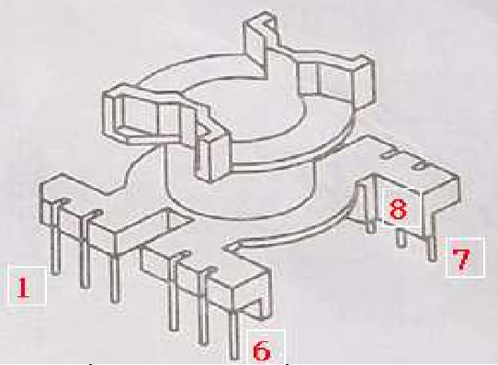 骨架即出线端子。 绕组结构图： |  |  | 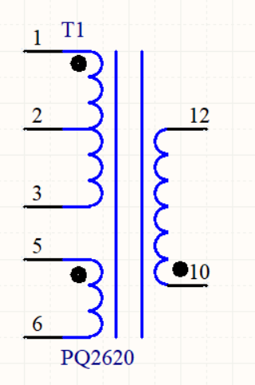 图纸同名端说明：

相关信息
电感量 | 1-3脚 ： 磨中柱保证256uH（@100kHz测量）
磁芯 | PQ2625 (DMR95/PC44铁氧体)（东磁或天通磁性）
骨架 | PQ2625_6PIN+6PIN立式骨架
底板 | 无
耐压测试 | 1脚-10脚:1500VAC （频率：60Hz、时间：60s）
温度等级 | CLASS F
固定方式 | 胶带固定，暂时不点胶和浸胶
出线方式 | 所有出入线均加雪弗龙套管/尼龙绝缘管

